Hoja1
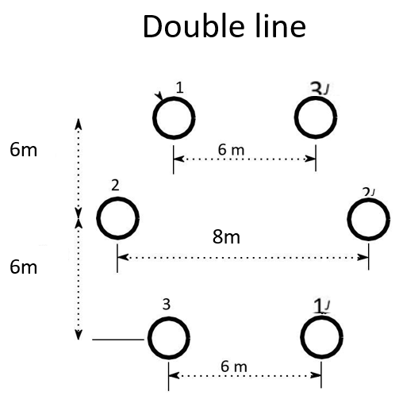
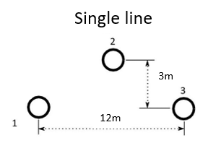
Line | L [km] | Type | Ncond. | Nº Circuits | Sb [MVA] | Voltage [V] | Zb | Conductor | Area[mm2] | diameter [mm] | Rcond [Ω/km] | max A [A] | kg | R[Ω/km] | L [H/km] | C [F/km] | GMD | GMR | Req | Rt | XLt | XCt | r | x | b
L1 | 100 | Bundle | 6 | 2 | 100 | 400 |  | 6X1250 | 1250 | 47 | 0.0231 | 6978 | 0.793 | 0.00385 | 0.00067825 | 1.6570796E-08 | 7.5595262994 | 0.19065751611 | 0.088219095211 | 0.385 | 21.307852173 | 0.00052058690978
L2 | 140 | Double | 2 | 1 | 100 | 400 |  | 2X1250 | 1250 | 47 | 0.0231 | 2326 | 0.793 | 0.01155 | 0.00054894496491 | 2.1133759264E-08 | 6.8854506296 | 0.44250025265 | 0.4969090762 | 1.617 | 24.143860566 | 0.00092951127986
L3 | 100 | Bundle | 4 | 2 | 100 | 400 |  | 4X1120 | 1120 | 44.5 | 0.0258 | 4384 | 0.793 | 0.00645 | 0.0007696962134 | 1.4656531881E-08 | 7.5595262994 | 0.16110925565 | 0.17072699423 | 0.645 | 24.180719695 | 0.00046044852886
L4 | 200 | Double | 2 | 1 | 100 | 400 |  | 2X800 | 800 | 39.09 | 0.0362 | 1832 | 0.808 | 0.0181 | 0.00056549917341 | 2.0418086196E-08 | 6.8854506296 | 0.40734887007 | 0.45316967014 | 3.62 | 35.531360976 | 0.0012829061919
L5 | 140 | Bundle | 4 | 2 | 100 | 400 |  | 4x500 | 500 | 30.87 | 0.0578 | 2788 | 0.809 | 0.01445 | 0.00078698264617 | 1.4311344979E-08 | 7.5595262994 | 0.14776904935 | 0.15581036644 | 2.023 | 34.613304596 | 0.00062944582749
L6 | 140 | Bundle | 4 | 2 | 100 | 400 |  | 4x1120 | 1120 | 44.5 | 0.0258 | 4384 | 0.793 | 0.00645 | 0.0007696962134 | 1.4656531881E-08 | 7.5595262994 | 0.16110925565 | 0.17072699423 | 0.903 | 33.853007573 | 0.0006446279404
L7 | 100 | Bundle | 4 | 2 | 100 | 400 |  | 4x1120 | 1120 | 44.5 | 0.0258 | 4384 | 0.793 | 0.00645 | 0.0007696962134 | 1.4656531881E-08 | 7.5595262994 | 0.16110925565 | 0.17072699423 | 0.645 | 24.180719695 | 0.00046044852886
L8 | 100 | Bundle | 4 | 2 | 100 | 400 |  | 4x800 | 800 | 39.09 | 0.0362 | 3664 | 0.808 | 0.00905 | 0.00077524039703 | 1.4532292782E-08 | 7.5595262994 | 0.15670449326 | 0.16528316068 | 0.905 | 24.354895361 | 0.00045654544244
L9 | 140 | Bundle | 6 | 2 | 100 | 400 |  | 6X1250 | 1250 | 47 | 0.0231 | 6978 | 0.793 | 0.00385 | 0.00067825 | 1.6570796E-08 | 7.5595262994 | 0.19065751611 | 0.088219095211 | 0.539 | 29.830993042 | 0.00072882167369
L10 | 224 | Bundle | 4 | 2 | 100 | 400 |  | 4x800 | 800 | 39.09 | 0.0362 | 3664 | 0.808 | 0.00905 | 0.00077524039703 | 1.4532292782E-08 | 7.5595262994 | 0.15670449326 | 0.16528316068 | 2.0272 | 54.554965608 | 0.0010226617911
L11 | 140 | Bundle | 4 | 2 | 100 | 400 |  | 4x315 | 315 | 24.87 | 0.0917 | 2120 | 0.811 | 0.022925 | 0.00079766531835 | 1.4114886624E-08 | 7.5595262994 | 0.14008329594 | 0.14761521993 | 3.2095 | 35.083153058 | 0.00062080513775

 |  |  |  |  |  |  |  |  |  |  |  |  |  |  |  |  |  |  |  | L1 | 0.21307852173 | 16.570796
 |  |  |  |  |  |  |  |  |  |  |  |  |  |  |  |  |  |  |  | L2 | 0.1724561469 | 21.133759264
 |  |  |  |  |  |  |  |  |  |  |  |  |  |  |  |  |  |  |  | L3 | 0.24180719695 | 14.656531881
 |  |  |  |  |  |  |  |  |  |  |  |  |  |  |  |  |  |  |  | L4 | 0.17765680488 | 20.418086196
 |  |  |  |  |  |  |  |  |  |  |  |  |  |  |  |  |  |  |  | L5 | 0.24723788997 | 14.311344979
 |  |  |  |  |  |  |  |  |  |  |  |  |  |  |  |  |  |  |  | L6 | 0.24180719695 | 14.656531881
 |  |  |  |  |  |  |  |  |  |  |  |  |  |  |  |  |  |  |  | L7 | 0.24180719695 | 14.656531881
 |  |  |  |  |  |  |  |  |  |  |  |  |  |  |  |  |  |  |  | L8 | 0.24354895361 | 14.532292782
 |  |  |  |  |  |  |  |  |  |  |  |  |  |  |  |  |  |  |  | L9 | 0.21307852173 | 16.570796
 |  |  |  |  |  |  |  |  |  |  |  |  |  |  |  |  |  |  |  | L10 | 0.24354895361 | 14.532292782
 |  |  |  |  |  |  |  |  |  |  |  |  |  |  |  |  |  |  |  | L11 | 0.25059395041 | 14.114886624

Single line |  |  | Double Lines |  |  |  |  |  | Bundle Lines
Y23 | 3 |  | d13' | 6 | GMD12 | 6.2024808039 |  |  | dbundle (cm) | 30
d13 | 12 |  | d22' | 8 | GMD23 | 6.2024808039 |  |  | nbundles | 4
d23 | 6.7082039325 |  | d31' | 6 | GMD31 | 8.4852813742 |  |  | rbundle | 0.21213203436
d12 | 6.7082039325 |  | yd21 | 6 |  |  |  |  | d12 | 6
Req |  |  | yd32 | 6 |  |  |  |  | d23 | 6
 |  |  | d12,d1'2',d23,d2'3' | 6.0827625303 |  |  |  |  | d13 | 12
 |  |  | d12', d1'2,d23',d2'3 | 6.3245553203
 |  |  | d11', d3'3 | 12.041594579
 |  |  | d13,d1'3' | 12

